List1
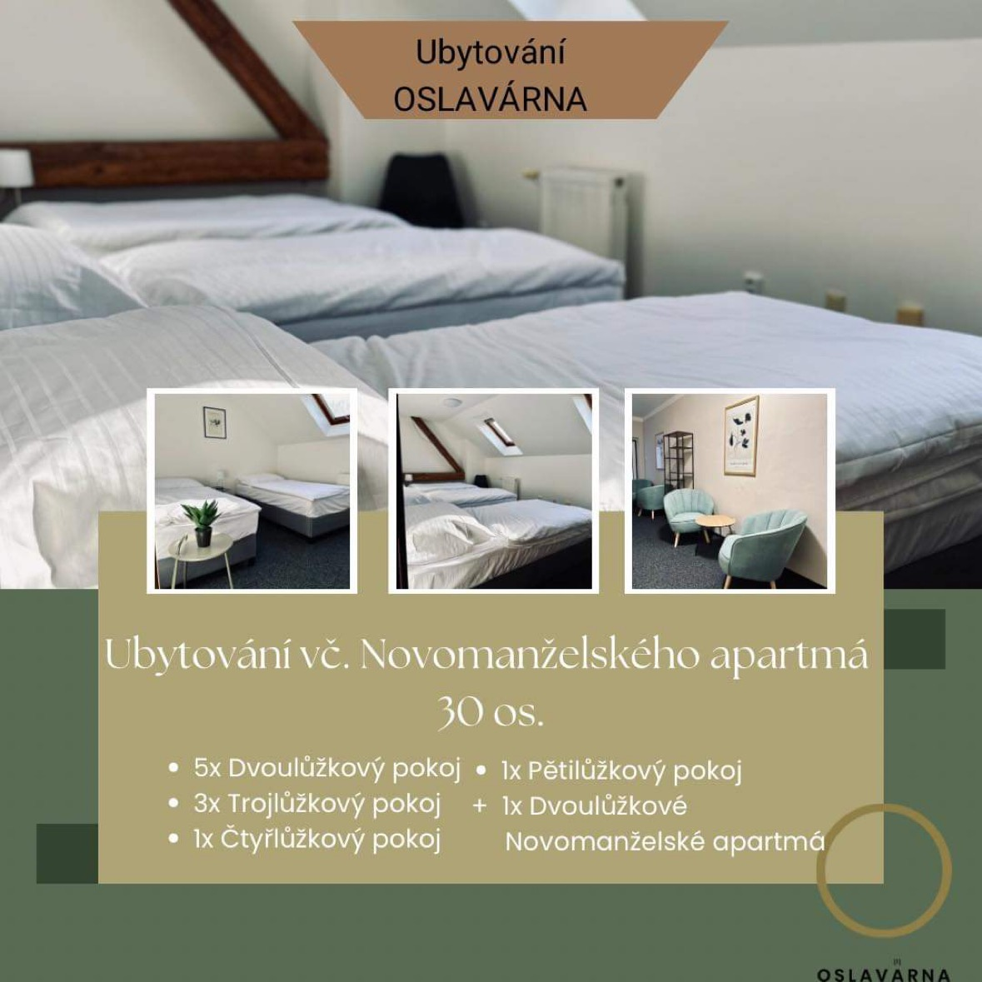

NÁZEV | JMÉNO A E-MAIL | TELEFON |  | POZNÁMKA
Objednatel
Datum eventu
Místo eventu/veselí
Místo obřadu
Počet osob eventu/veselí
Počet osob obřadu
Realizátor výzdoby/agentura
Realizátor květin/agentura
Dodavatel dortu/sladkého
Datum a čas příjezdu
ČAS | AKCE - HARMONOGRAM DNE

ZVLÁŠTNÍ POŽADAVEK

POLOŽKA | OBSAH | POČET | CENA/ks bez DPH | CENA/celkem bez DPH | POZNÁMKA/MÍSTO/ČAS
PRONÁJEM | Pronájem celodenní - SEZÓNA 2024 | 0 | 25,000.0 Kč | 0.0 Kč | Hodinový pronájem - pouze mimo sezónu (listopad-duben) nebo v týdnu PO - ČT (i v sezóně) . Min doba pronájmu u hodinové sazby je 5 hodin. Součástí pronájmu je: - men's & ladies club (34 os) - vinný sklípek (24 os - pouze s obsluhou) - event hala (106 až 130 os) - zastřešená terasa - uzavřené parkoviště - bar (pouze se Catering OSLAVÁR) - profi kuchyň (pouze se Catering OSLAVÁR) - veškerý inventář (kulaté a obdélníkové, dubové stoly, židle z masivu pro 106 os, 6 ks cateringových stolů se strečovým potahem v černé a bílé barvě, 3 ks bistro stolů se strečovým potahem v černé a bílé barvě, látkové ubrousky, talíře, sklo, vybavení rautu, venkovní posezení a doplňky) ​​
 | Pronájem hodinový/hod. | 0 | 1,700.0 Kč | 0.0 Kč
 | Pronájem venkovních sudů včetně plynových lahví | 0 | 3,000.0 Kč | 0.0 Kč
UBYTOVÁNÍ | Ubytování do 30 os - 1os/ 1 noc | 0 | 700.0 Kč | 0.0 Kč
 | Ubytování 31 os - 1os/1 noc (PLNÉ OBSAZENÍ 31 LŮŽEK) | 0 | 630.0 Kč | 0.0 Kč
 | Ubytování do 30 os - 1os/ 2 noci | 0 | 1,200.0 Kč | 0.0 Kč
 | Ubytování 31 os - 1 os/2 noci (PLNÉ OBSAZENÍ 31 LŮŽEK) | 0 | 1,000.0 Kč | 0.0 Kč
 | Ubytování v novomanželském apartmánu 2 os/ 1 noc | 0 | 2,000.0 Kč | 0.0 Kč
 | Ubytování v novomanželském apartmánu 2 os/ 2 noci | 0 | 3,000.0 Kč | 0.0 Kč
 | Manipulační poplatek/úklid po eventu | 2,000.0 Kč
PERSONÁLNÍ ZAJIŠTĚNÍ | DJ/hod. - min. 6 hod. | 0 | 2,150.0 Kč | 0.0 Kč
 | Řidič/Rozvozový vůz Mercedes - Benz (dle domluvy) | 0 | 0.0 Kč | 0.0 Kč
 | Animátor zábavy dětí/hod. | 0 | 400.0 Kč | 0.0 Kč
NABÍDKA ROZŠÍŘENÁ | Skákací hrad | 0 | 15,000.00 Kč | 0.0 Kč
 | Dětský koutek na hraní | 0 | 5,000.00 Kč | 0.0 Kč
 | Projekční plátno s dataprojektorem
 | Profi ozvučení s aparaturou
 | Salátový bar
 | Udírna
 | Inventář pro venkovní posezení
 | Apartmán pro přípravy (bez noclehu)
 |  | 0.0 Kč
 |  | 0.0 Kč
 |  | 2,000.0 Kč
Cena celkem bez DPH |  |  |  | 2,000.0 Kč

PŘÍPRAVY/VÝZDOBA - den předem po předchozí domluvě!
VYKLIZENÍ OBJEKTU - do 10:00 den po akci!
SNÍDANĚ od 8-10:00 hod.
CHECK IN - od 14:00
CHECK - OUT - do 11:00
PLATBA 100% ZA PRONÁJEM A SLUŽBY po odsouhlasení nabídky nejdéle do 3 dnů po podpisu smlouvy! Termín je závazně rezervovaná po připsání platby na účet!
PLATBA ZA UBYTOVÁNÍ 10 dní před termínem akce!

